新年大吉！
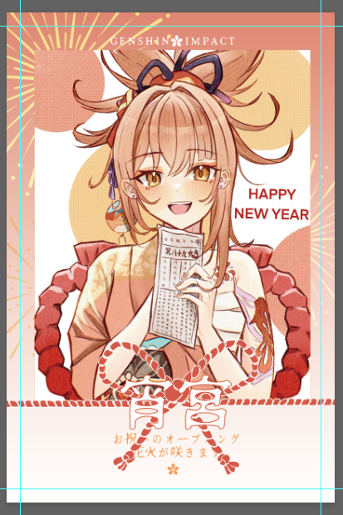
新年大吉-宵宫拍立得
cn（必填） | qq（必填） | 数量 | 价格0.6r/1
纸越 | 3046095531 | 8 | 4.8
寒茹怜 | 3134306912 | 10 | 6
饼干 | 3621749170 | 10 | 6
小清心 | 762186738 | 2 | 1.2
一翁妮 | 2136633088 | 1 | 0.6
youth归风 | 3245870271 | 1 | 0.6
露露 | 3051585332 | 1 | 0.6
久懿 | 3371998107 | 1 | 0.6
贰叁 | 1585881429 | 1 | 0.6
芙蕖 | 1770571680 | 2 | 1.2
利珀 | 1751150847 | 80 | 48
镜花水月 | 737168680 | 1 | 0.6
月亮 | 2261549564 | 1 | 0.6
琼琳 | 672989163 | 5 | 3
泠安 | 473246247 | 1 | 0.6
咕噜香团 | 3256424322 | 2 | 1.2
灼灼 | 1417175334 | 1 | 0.6
倒海 | 872096933 | 10 | 6
桃子 | 1091732075 | 4 | 2.4
亦文 | 3574562414 | 2 | 1.2
heitai | 2286136315 | 4 | 2.4
菟丝子 | 2331272423 | 5 | 3
Light | 2389244098 | 1 | 0.6
桃酥 | 3536405895 | 1 | 0.6
草木 | 2544603637 | 6 | 3.6
小符离 | 1106025981 | 2 | 1.2
羡川鱼 | 2199179157 | 2 | 1.2
早早早 | 896966376 | 2 | 1.2
付君泽 | 2807005040 | 8 | 4.8
芹川 | 1612558218 | 6 | 3.6
amireux | 1531910577 | 2 | 1.2
陌 | 1775914667 | 1 | 0.6
糖 | 102316526 | 4 | 2.4
木兮 | 2014851760 | 6 | 3.6

